상품제안서
지오맥스 4포트 고속충전 대용량 보조배터리 22.5W 50000mAh | 상품코드: S45644

 |  |  |  |  |  |  | 02-713-8555 | www.synergygift.co.kr
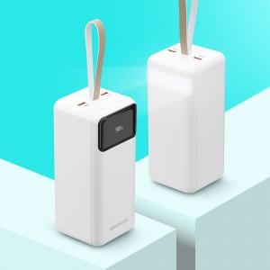 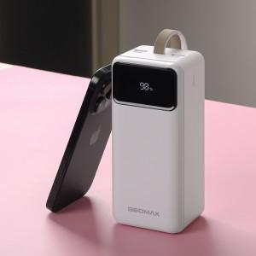 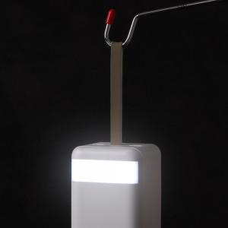

【상세/제작정보】

【인쇄/포장옵션】 | 스티커 / 포장불가능

【공급단가】 | 수량 | 20~ | 50~ | 100~ | 300~ | 1,000~
*VAT별도 | 단가 | 32,370원 | 30,620원 | 29,130원 | 28,380원 | 27,880원

【상품 URL】 | https://www.synergygift.co.kr:443/src/goods_detail.php?gdno=45644

